Taustatietoa
Materiaalitehokkuus maatiloilla | Maatilojen materiaalitehokkuusneuvonta

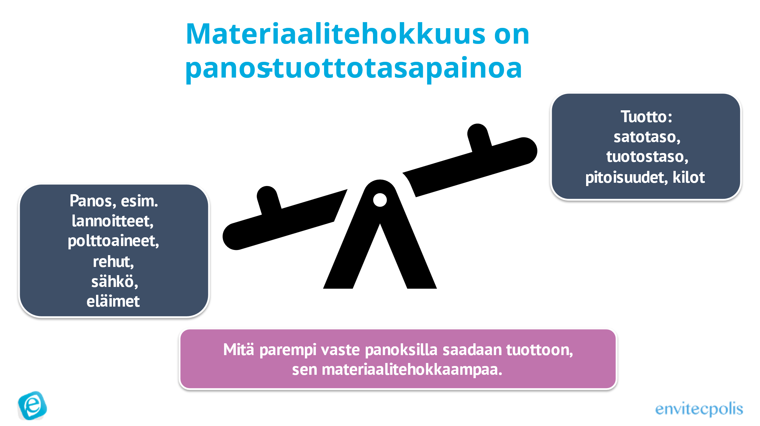
Materiaalitehokkuudella tarkoitetaan sitä, että vähemmästä tuotetaan enemmän eli käytetyt panokset suhteessa tuottoon pienenevät. Tavoitteena on siis käyttää mahdollisimman vähän materiaaleja, raaka-aineita ja energiaa huomioiden tuotostaso. Materiaalitehokkuus vaikuttaa yleensä postiivisesti kannattavuuteen sekä ympäristön kuormitukseen. | Maatilan materiaalitehokkuuden kulmakivi on löytää oman tuotannon keskeiset kohdat, joihin voidaan ja tulisi panostaa, määrittää niiden seuraamiseen mittarit, suunnitella toimenpiteet materiaalitehokkuuden parantamiseksi sekä tehdä seurantasuunnitelma toimenpiteiden arvioimiseksi.
Materiaalitehokkuuden tarkastelussa huomioidaan sekä käytetyt panokset että niillä saavutetut tuotokset. Harvoin minimi tai maksimi on optimi - kun käytettyjä panoksia vähennetään vähenee myös tuoton määrä ja mikäli panoksien määrää kasvatetaan ylimäärin, ne eivät enää heijasta voimakkaasti tuottomäärän kasvuun. Optimi, missä panoksilla saavutetaan paras tuottovaste, löytyy jostain minimin tai maksimin välimaastosta. | Maatilan materiaalitehokkuusneuvonnan lähtökohta on, että siihen voit vaikuttaa, mitä mittaat. Tämän vuoksi tilan materiaalitehokkuuden parantamisen hyvä pohja on tilakohtaisten mittareiden rakentaminen materiaalitehokkuuden seuraamiseksi. Neuvojan ja tilan yhteistyönä mietitään, mitkä mittarit palvelevat parhaiten niiden osa-alueiden seuraamista, mitä tilalla halutaan kehittää. Mittareiden ei tarvitse olla monimutkaisia, tärkeintä on, että ne palvelevat tilan tarpeita, mittaavat oikeita asioita ja niiden seuranta saadaan aidosti toteutumaan.
Esimerkiksi kasvinviljelyssä peltoon käytetään panoksia - lannoitteita, kasvinsuojeluaineita, polttoainetta - joilla saavutetaan tietty satovaste. Mikäli viljelypanoksia ei käytetä lainkaan, pienenee satotaso merkittävästi ja käytetyt panokset satokiloa kohti voivat kasvaa. Mikäli taas panoksia käytetään runsaasti, niillä ei enää saavutetakaan suurta satotason nousua ja jälleen käytetyt panokset satokiloa kohti kasvavat. | Esimerkiksi mittareita voivat olla jo olemassa olevat mittarit tuotoksesta, joihin voidaan kytkeä muita tunnuslukuja, kuten rehun kuiva-aine kg / tuotettu maitokg tai polttoaine l / tuotettu satokg. Mittari voi olla myös tuotantoon liittyvä tunnusluku, jota ei ole aikaisemmin tilalla seurattu, kuten satotaso tai rehun kulutus. Alla esimerkkerjä mittareista.
Materiaalitehokkuutta parantamalla säästetään tuotantokustannuksissa ja siten parannetaan toiminnan kannattavuutta ja maatilan kilpailukykyä. Se heijastaa myös ympäristövaikutuksiin, kun panosten hiilijalanjälki tuottoa kohti pienenee ja esimerkiksi ravinteiden hyödyntäminen tehostuu. | Tämä Excel on tarkoitettu tilojen materiaalitehokkuusneuvonnan apuvälineeksi. Sen avulla on helppo hahmottaa eri tekijät, jotka ovat osa maatilan materiaalitehokkuutta. Tarkoitus ei ole, että kaikki osa-alueet tarkastellaan laajasti ja yksityiskohtaisesti läpi, vaan neuvonnassa voidaan keskittyä niihin osa-alueisiin, jotka ovat kyseisellä tilalla keskeinen mielenkiinnon kohde tai jossa havaitaan suurimmat mahdollisuudet materiaalitehokkuuden parantamiseen.
Maatila voi parantaa tuotantonsa materiaalitehokkuutta muun muassa:
* kiinnittämällä huomiota siihen, kuinka paljon satoa kerätään (ylijäämärehu). Mikä on sopiva varmuusvara? * jakamalla lannoitukset useaan erään ja lannoittamalla kasvun mukaan * kiinnittämällä eläintilalla huomioita eläinten hyvinvointiin -> hyvinvoiva eläin on terve ja tuottava * huomioimalla viljelysuunnittelussa sen, että kaukana viljellään ne kasvit, joiden viljely tarvitsee vähiten konetyötä / vähiten eri koneita * panostamalla siihen, että nuorkarjaa on vain tarpeenmukaisesti (ei ylimäärin), ummessa oloaika tai ensipoikimat eivät veny ja tiinehtyvyys on hyvä

